Bug reports
Number | Title | Priority | Preconditions | Steps | Result | Enviroment
BR-01.1 | При нажатии на кнопку "Питомцы без дома" результат фильтрации в теле страницы отображает не всех питомцев | Normal | 1) Перейти на http://130.193.37.179/app/pets | 1) нажать на кнопку "Питомцы без дома" | Результат: Два из трех питомцев присутствуют в результате фильтрации. Отсутствует питомец "Сэм" Ожидаемый результат: 3 карточки питомцев со статусами "без дома" находятся в результате фильтрации | Windows 10 Google Chrome Версия 95.0.4638.69 (Официальная сборка), (64 бит) | 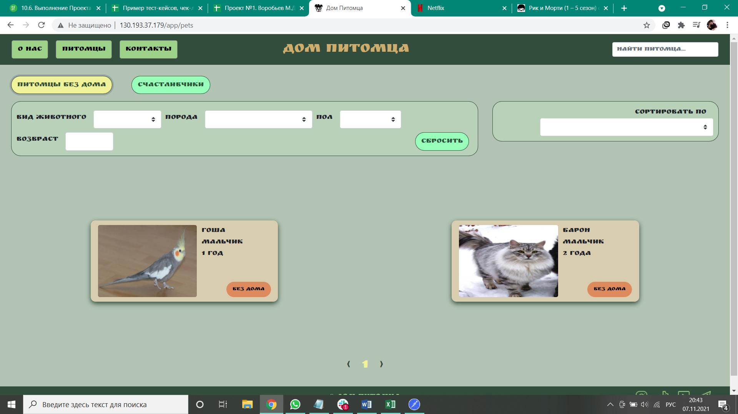
BR-01.2 | При нажатии на кнопку "Счастливчики" результат фильтрации в теле страницы пуст | Normal | 1) Перейти на http://130.193.37.179/app/pets | 1) нажать на кнопку "Счастливчики" | Результат: выводится сообщение сайта: "приют пуст" Ожидаемый результат: 2 карточки питомцев со статусами "хотят забрать" присутствуют в теле сайта | Windows 10 Google Chrome Версия 95.0.4638.69 (Официальная сборка), (64 бит) | 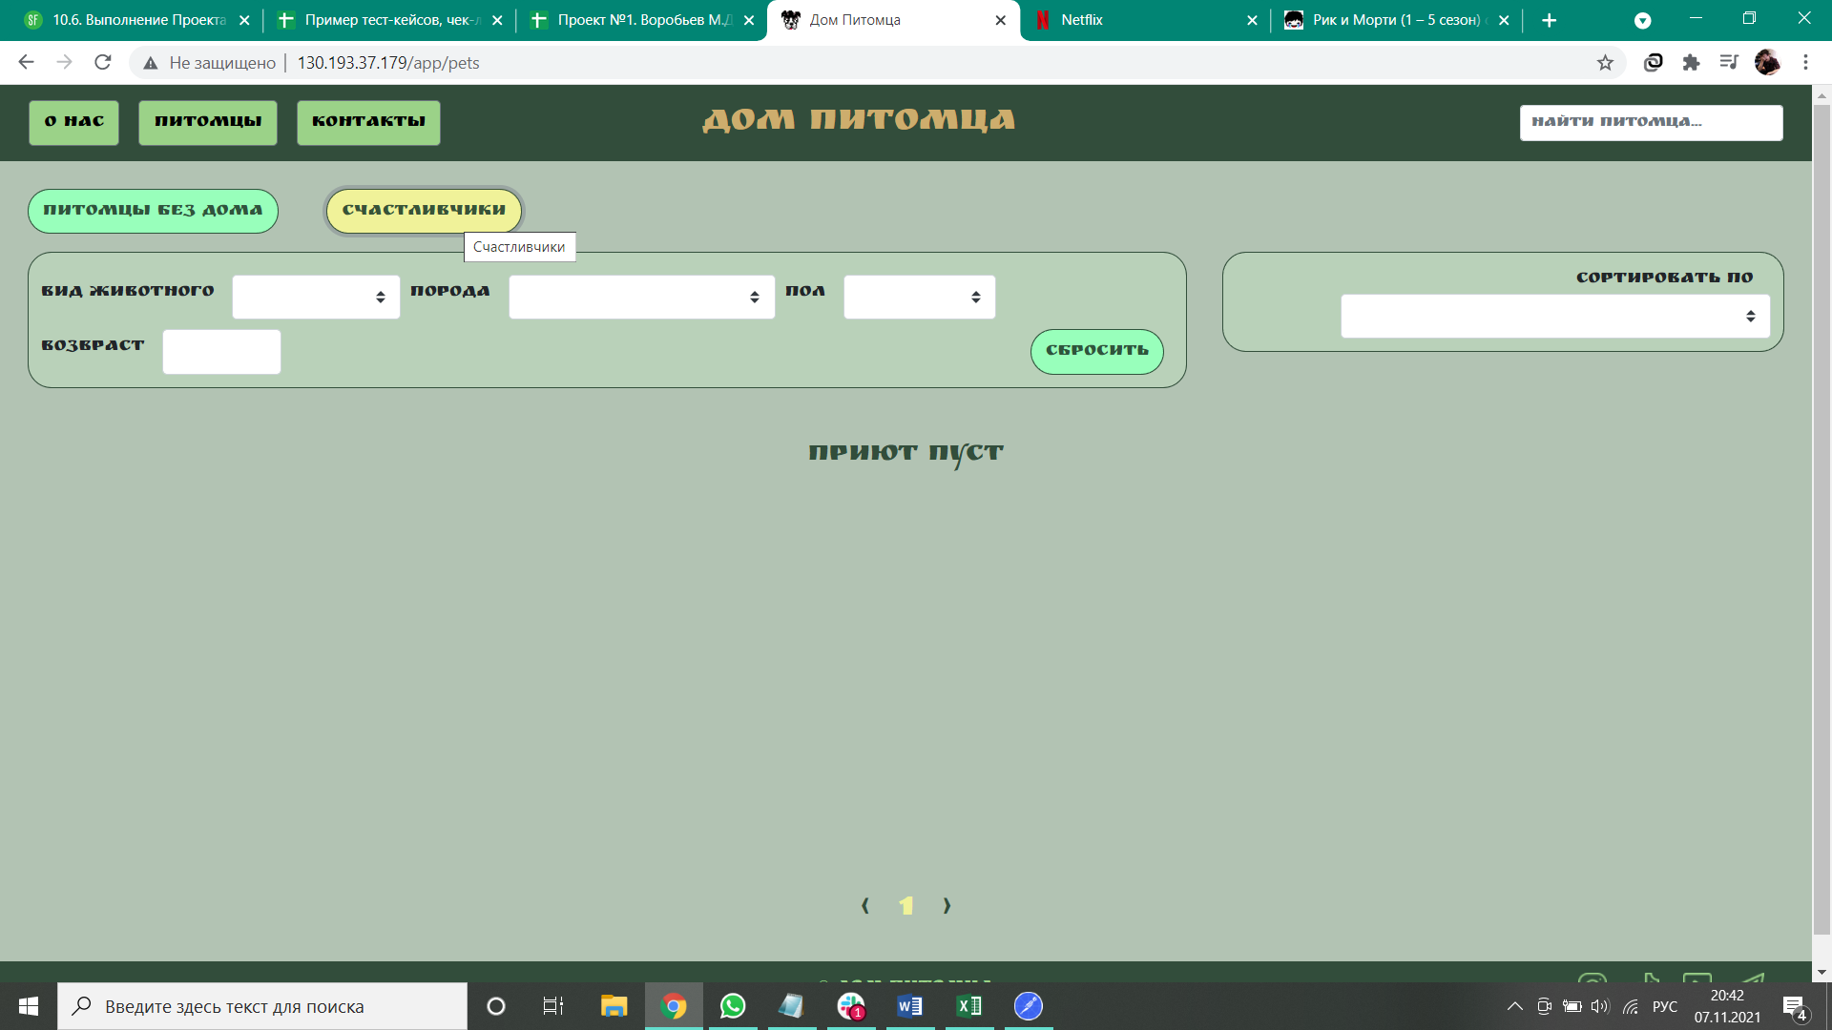
BR-02 | Переход на страницы соц сетей не происходит при нажатии на иконки соцсетей в футере главной страницы сайта | Low | 1) Перейти на http://130.193.37.179/app/pets | 1) нажать на иконку социальной сети | Результат: ничего не происходит Ожидаемый результат: происходит переход на страницу соц сети | Windows 10 Google Chrome Версия 95.0.4638.69 (Официальная сборка), (64 бит)
BR-03 | Отсутствует название полей ввода в окне "Приютить питомца!?" | Normal | 1) Перейти на http://130.193.37.179/app/pets | 1) Нажать на карточку питомца "Барон" 2) Нажать кнопку "Приютить" | Ожидаемый результат: В окне "Приютить питомца?!" присутсвуют названия полей ввода "Имя", "Фамилия", "Отчество", "Номер телефона", "e-Mail" Фактический результат: В окне "Приютить питомца?!" в названиях полей ввода "Field.name" | Windows 10 Google Chrome Версия 95.0.4638.69 (Официальная сборка), (64 бит) | 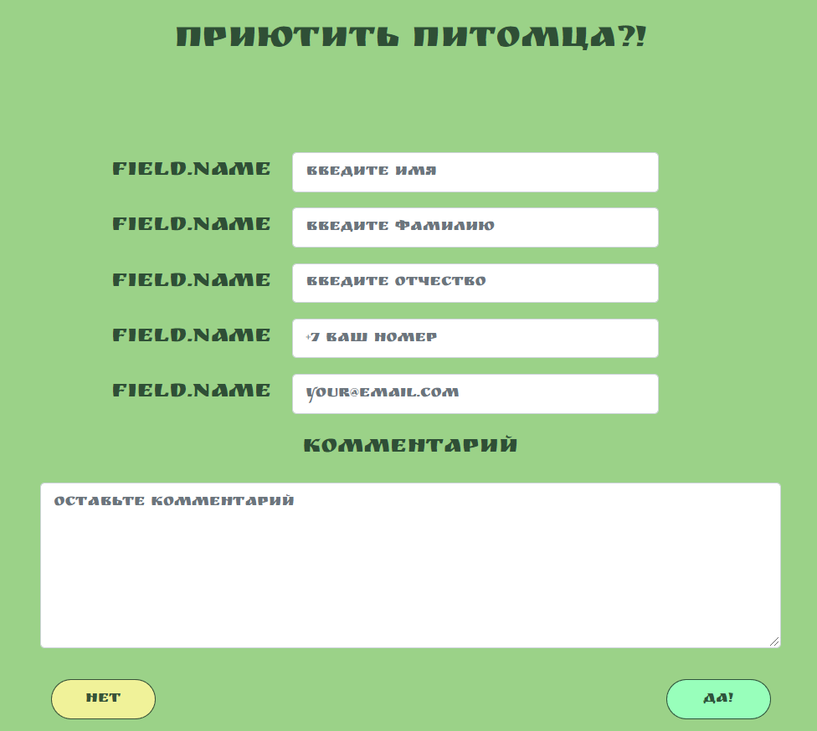
BR-04 | Не происходит отправка формы "Приютить питомца" при нажатии кнопки "Да" для подтверждения отправки формы | Normal | 1) Перейти на http://130.193.37.179/app/pets | 1) Нажать на карточку питомца "Барон" 2)Нажать на кнопку "Приютить" 3)Заполнить поля ввода: Иван Иванович Иванов +79345678112 erty123@mail.ru забрать 4)Нажать кнопку "Да" | Ожидаемый результат: форма успешно отпралена Фактический результат: ничего не происходит | Windows 10 Google Chrome Версия 95.0.4638.69 (Официальная сборка), (64 бит) | 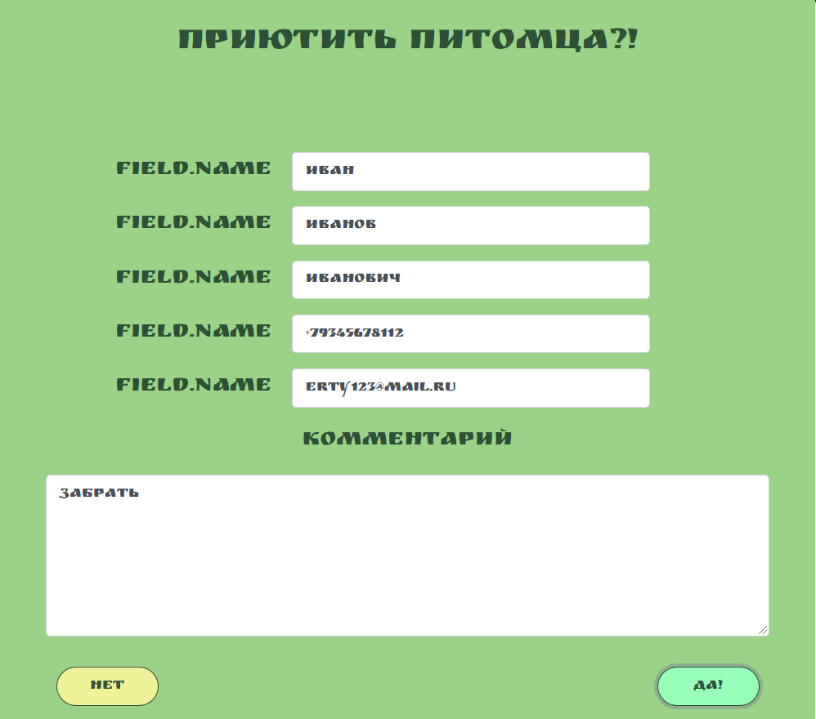
BR-05 | В поле ввода "Вид животного" в фильтре отсутсвует вид "собака" | Normal | 1) Перейти на http://130.193.37.179/app/pets | 1) в окне фильтра нажать на поле ввода "вид животного" | Ожидаемый результат: Присутсвуют виды животного "Кот", "Кошка", "Обезьянка", "Собака", "Попугай", "Слон" Фактический результат: Нет вида животного "Собака", вид животного "Обезьянка" дублируется | Windows 10 Google Chrome Версия 95.0.4638.69 (Официальная сборка), (64 бит)
BR-06 | Фильтр по параметру "Пол" включает в себя лишнее значение "кабель" | Normal | 1) Перейти на http://130.193.37.179/app/pets | 1) в окне фильтра нажать на поле ввода "пол" | Ожидаемый результат: Присутсвуют два пола: "мальчик" и "девочка" Фактический результат: Присутствуют три пола: "мальчик", "девочка", "кабель". | Windows 10 Google Chrome Версия 95.0.4638.69 (Официальная сборка), (64 бит)
BR-07 | В поле ввода "возраст" можно ввести отрицательные значения | Low | 1) Перейти на http://130.193.37.179/app/pets | 1) Навести курсор на поле ввода "возраст" 2) Нажать на появившуюся стрелочку вниз | Ожидаемый результат: Возраст не будет опускаться ниже 0 Фактический результат: Возраст может принимать отрицательные значения | Windows 10 Google Chrome Версия 95.0.4638.69 (Официальная сборка), (64 бит)
BR-08 | При переходе на страницу "О нас" поиск по имени "Гоша" не отображает карточку животного в теле сайта | Normal | 1) Перейти на http://130.193.37.179/app/pets | 1) нажать на кнопку "О нас" в навигационном меню 2) ввести "Гоша" в поле ввода поиска | Ожидаемый результат: в теле сайта отображается карточка питомца - попугай "Гоша" Фактический результат: В теле сайта отображается сообщение : "Приют пуст" | Windows 10 Google Chrome Версия 95.0.4638.69 (Официальная сборка), (64 бит)
BR-09 | Поле ввода окна Фильтра "порода" включает в себя значение, не являющееся породой питомца | Normal | 1) Перейти на http://130.193.37.179/app/pets | 1) в окне фильтра нажать на поле ввода "порода" | Ожидаемый результат: появляется список, включающий в себя только породы питомцев Фактический результат: В списке пород животных присутствует значение, не являющееся породой - "розовый" | Windows 10 Google Chrome Версия 95.0.4638.69 (Официальная сборка), (64 бит)
BR-10 | Для кнопок социальных сетей в футере сайта во вкладке Dev Tools Elements отсутствуют соответствующие ссылки сайтов социальных сетей | Low | 1) Перейти на http://130.193.37.179/app/pets | 1) кликнуть правой кнопкой мыши на иконку соц сети 2)выбрать строку "посмотреть код" в открывшемся меню | Ожидаемый результат: в каждом элементе класса "shared-icon" присутствует ссылка (href) на соответствующую страницу Фактический результат: ссылки на соответствующие страницы соц сетей отсутствуют | Windows 10 Google Chrome Версия 95.0.4638.69 (Официальная сборка), (64 бит) | 